英语试听链接
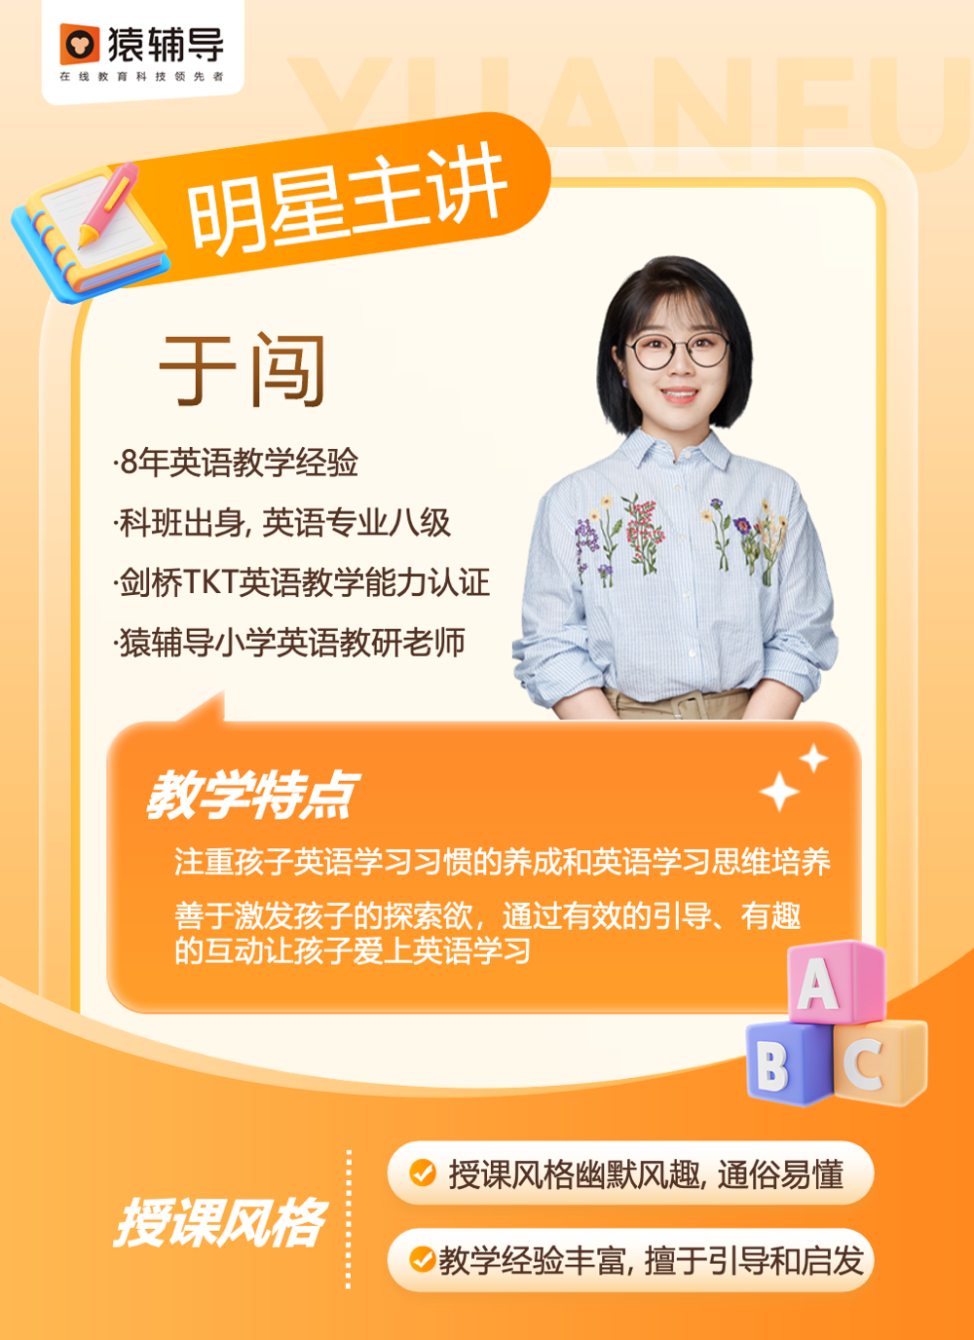

年级 | 主讲 | 自我介绍图 | 主讲之前的试听链接 30分钟版本 （可以先看讲解风格，最新的正在重录！） | 最新·短视频·试听切片·5mins版本 主讲介绍+方法展示 | 视频链接 | 打点： 自我介绍： 教学展示： 课程介绍：
预备级 | 于闯 |  | https://yfdurl.com/uuMTY8 | 二年级-于闯老师自我介绍.mp4 |  | 打点： 自我介绍：00:00～02:24 教学展示：02:25～24:32 课程介绍：24:33～31:59
三年级0基础 | 任月 |  | https://yfdurl.com/uuMTY8 | 25任月老师简介.MP4 |  | 打点： 自我介绍：00:00～02:47 教学展示：02:47～20:51 课程介绍：20:51～28:12
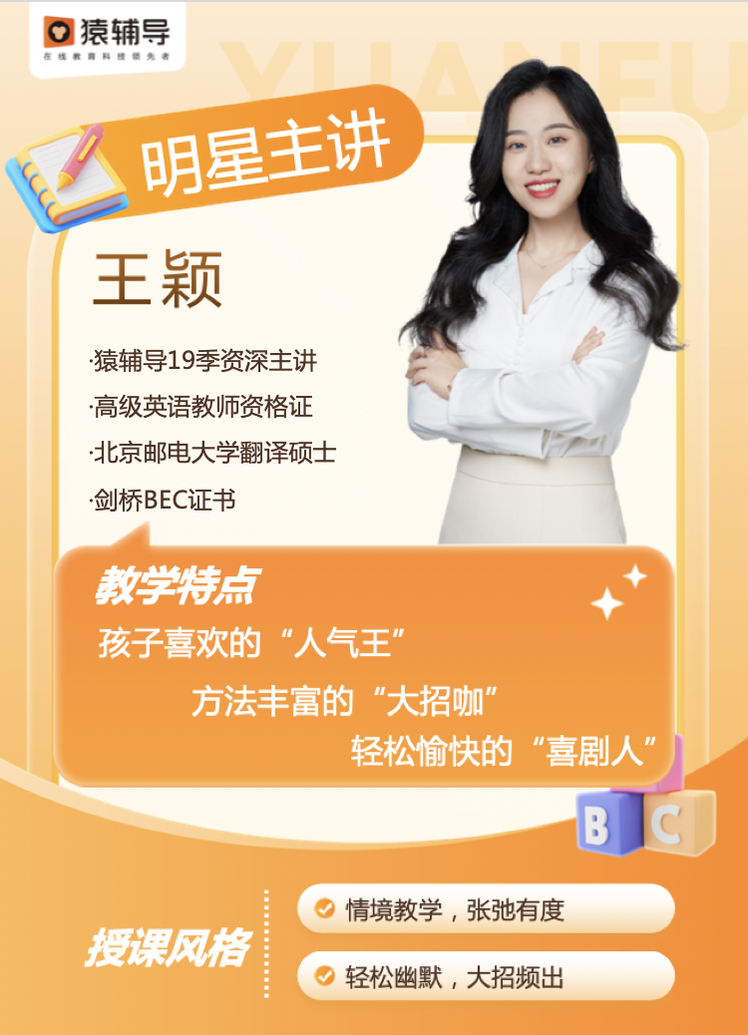
 | 王颖 |  | https://yfdurl.com/uuMTY8 | 王颖老师介绍+片段.mp4 | https://yfdurl.com/z4TkFS | 打点： 自我介绍：00:00～03:30 教学展示：03:30～25:30 课程介绍：25:30～36:00
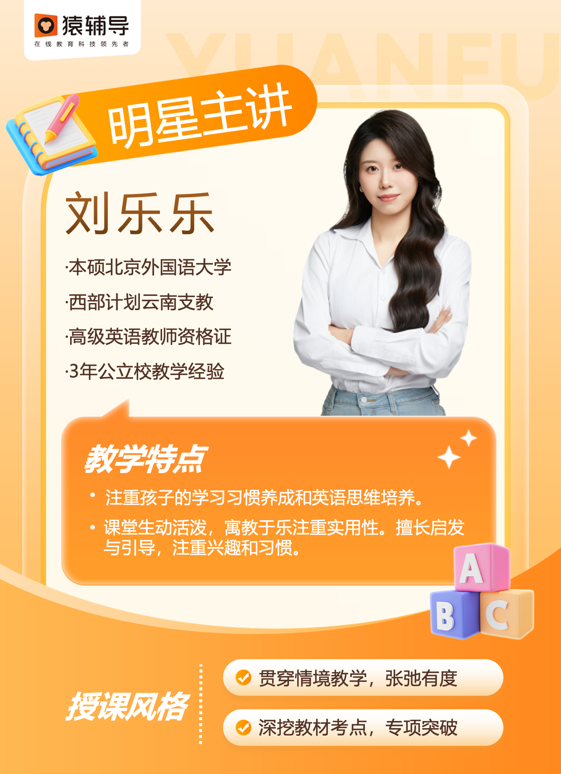
3年级1起点 | 刘乐乐 |  | https://yfdurl.com/uuMTY8 | 主讲介绍+方法展示.mp4 | https://yfdurl.com/z4g3gO | 打点： 自我介绍：00:00～01:36 教学展示：01:36～21:45 课程介绍：:21:45～:30:00
 | 于闯 |  | https://yfdurl.com/uuMTY8 | 三年级-于闯老师自我介绍.mp4 | https://yfdurl.com/z2taJo | 打点： 自我介绍：00:00～03:52 教学展示：03:53～22:29 课程介绍：22:30～31:06

四年级 | 顾业 |  | https://yfdurl.com/vJO592 | 顾业-短视频试听.mp4 | https://yfdurl.com/z48H6x | 打点： 自我介绍：00:00～02:03 教学展示：02:04-20:42 课程介绍：20:43-30:15

 | 袁莎莎 |  |  | https://shim...p4?download=1 | https://yfdurl.com/uuMUgw | 主讲介绍：0:00-01:26 课程展示：01:27-24:29 课程介绍：24:50-29:04
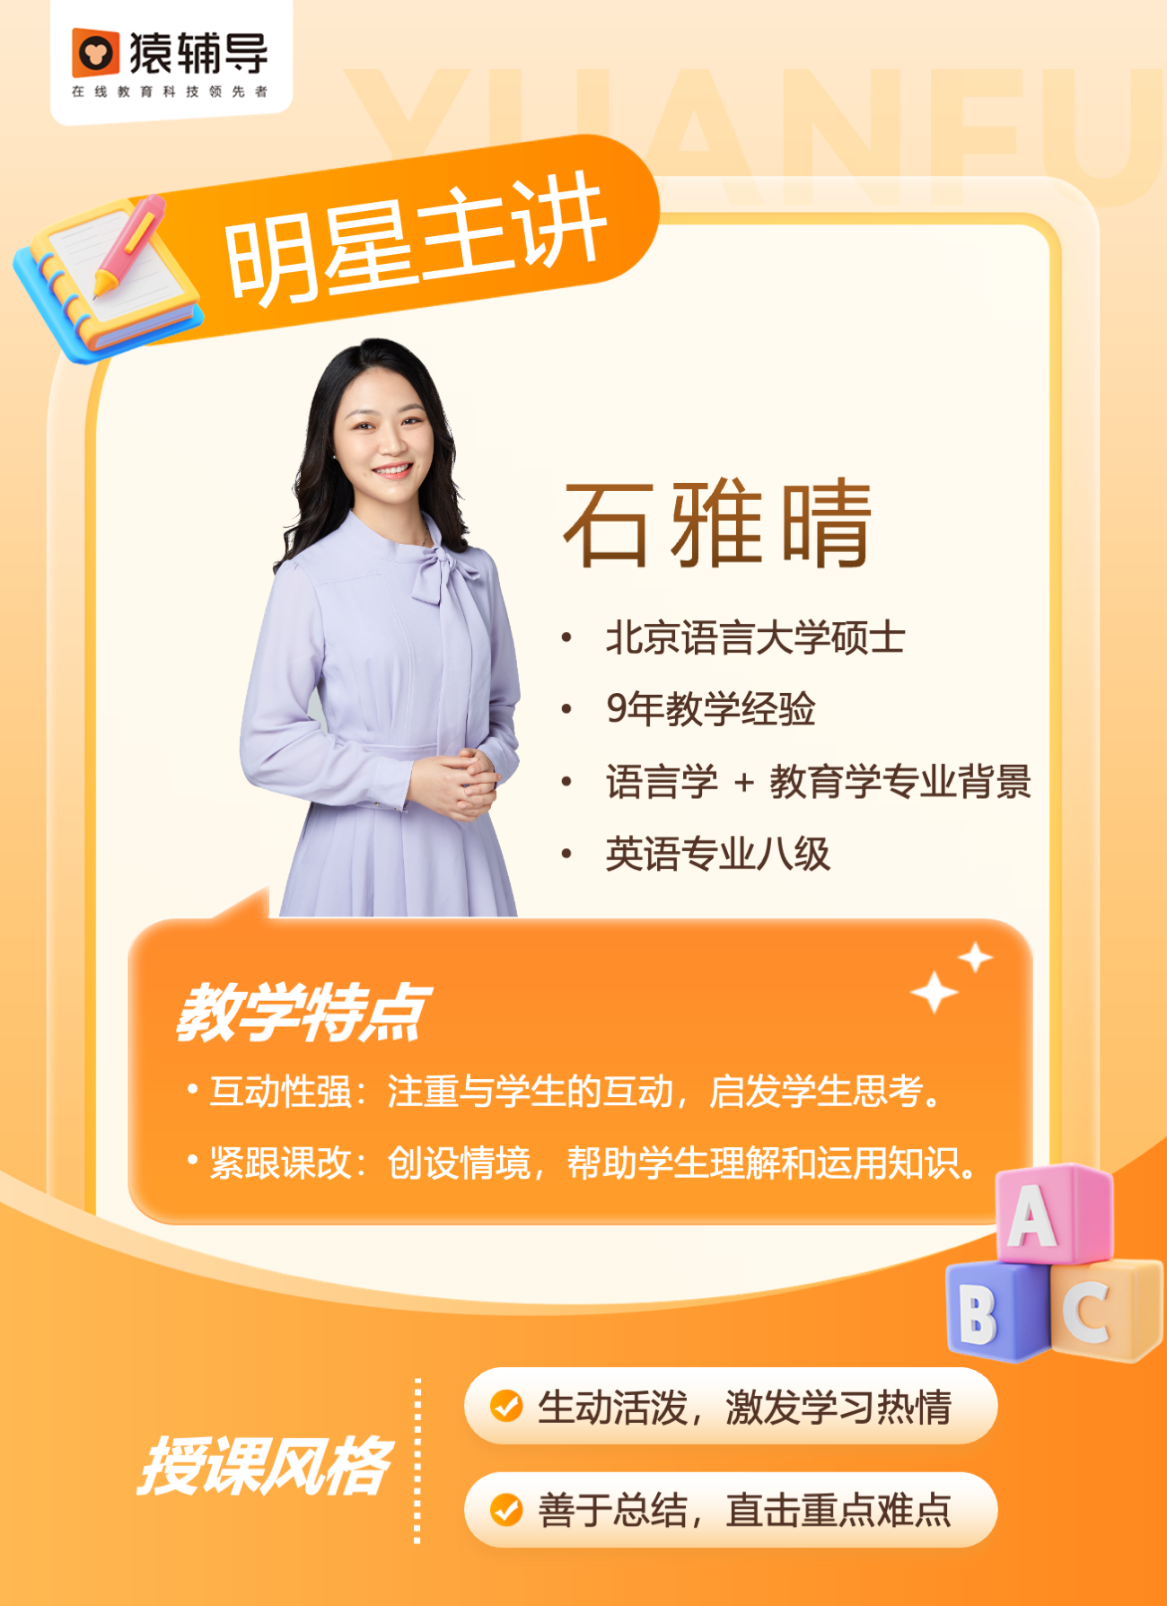
 | 石雅晴 |  | https://yfdurl.com/y1gKNl | 石雅晴老师试听课.mp4 | https://yfdurl.com/z3bXsq | 打点： 自我介绍：00:00～01:15 教学展示：01:16～29:23 课程介绍：29:24～37:08

五年级 | 何倩 |  | https://yfdurl.com/xlhVKY | 何倩老师试听课.mp4 | https://yfdurl.com/z4X5JL | 打点： 自我介绍：00:00～01:26 教学展示：01:27～22:50 课程介绍：22:51～30:06

 | 李玥 |  | https://yfdurl.com/uvSec3 | 李玥老师试听课.mp4 | https://yfdurl.com/z48GSY | 打点： 自我介绍：00:00～00:52 教学展示：00:53～25:10 课程介绍：25:11～30:55
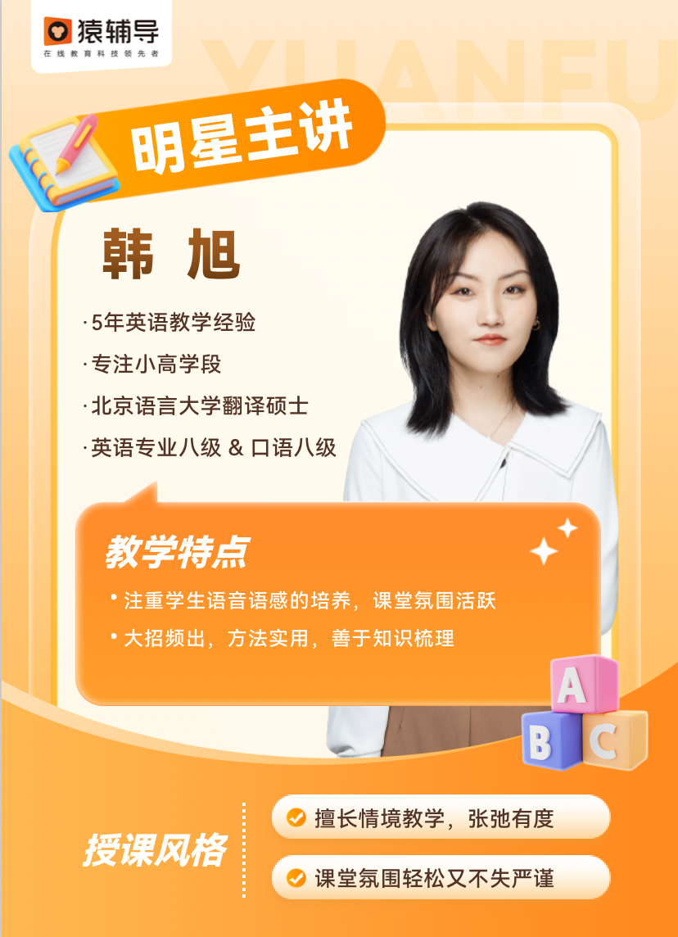
六年级 | 韩旭 |  | https://yfdurl.com/sfFys3 | 韩旭老师-片段.mp4 | https://yfdurl.com/z3JztZ | 打点： 自我介绍：00:00～01:06 教学展示：01::07～25:02 课程介绍：25:03～30:12
 | 李玥 |  | https://yfdurl.com/uvSec3 | 李玥老师试听课.mp4 | https://yfdurl.com/z55uE6 | 打点： 自我介绍：00:00～00:53 教学展示：00::54～31:23 课程介绍：31:24～37:36
 | 梁靓 |  | https://yfdurl.com/y258vz

